Plan1
Cadastros | Movimentações
Unitizadores | Pré nota de entrada
Normas | Documento de Entrada
Zona de Armazenagem | Transferências
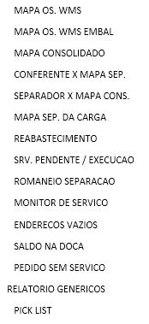
Estrututas Físicas | OS WMS
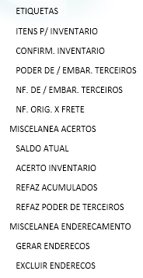
Funções | Corte de Produtos
Recursos Humanos | Reabastecimento
Complemento de Produtos | Monitor de Serviços
Exceções de Atividades | Monitor de Expedição
Percentual de Ocupação | Monitor de Carga
Sequencia de Abastecimento
Tarefa x Atividades
Serviços x Tarefa
Produtos x Serviços
Produtos x Zona de Armazenagem
Ocorrências
Regras de convocação

